Накладная-№3
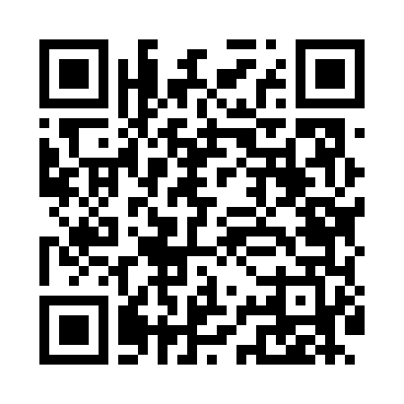
Номер товарно-транспортной накладной: |  |  | Торговый представитель: Kamol aka
Поставщик: Toshkent falcon fly 2 |  |  | Телефон торгового представителя: +998979626299
Дата отгрузки: 06.12.2025 |  |  | Контрагент: """" Klient
Дата консигнации: |  |  | Адрес:
Доставщик: |  |  | Телефон:
Телефон доставщика:
Время заказа: 06.12.2025 14:55:15
№ | Штрих-код | Название товаров (работ,услуг) | Количество | Количество в кейсе | Цена | Сумма
 |  |  | 226 |  |  | 734.8
1 | 6920241167604 | Пластиковый салатница KB175 DB-67-60 | 200 | 2 коробка, 56 шт. | 3.30 | 660
2 | 6920250467573 | Пластмассовая чашка с тарелкой 5504 DB-67-130 /DB-67-131 | 12 | 12 шт. | 3.90 | 46.80
3 | 6920250503035 | Ложка Вилка DB-92-44 | 14 | 14 шт. | 2 | 28
Итого: 734.8$|->UZS: 9,185,000.00

